Hoja1
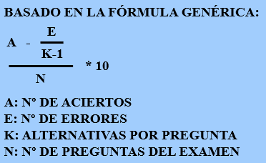
NÚMERO DE PREGUNTAS QUE CONSTA EL TEST | INTRODUCIR ESTOS VALORES | 0 |  | CÁLCULO DE NOTA DE UN EXAMEN UNED
NÚMERO DE PREGUNTAS QUE HAS ACERTADO |  | 0 | NOTA DEL EXAMEN
NÚMERO DE PREGUNTAS QUE HAS FALLADO |  | 0
NÚMERO DE RESPUESTAS POR CADA PREGUNTA |  | 0
BY ANGEL BERROCAL
ALUMNO UNED
2021
 |  |  | #DIV/0!

